Soupiska
Český badmintonový svaz, z. s.

SOUPISKA DRUŽSTVA

Oddíl / klub: |  | SK PREMIERA BC "C"
Oblast: |  | JIHOMORAVSKÝ |  |  |  |  |  |  | Oblast: | JM
Platí pro soutěž: |  | 4.LIGA, DRUŽSTVA DOSPĚLÝCH |  |  |  |  |  |  | Od: | 2022-10-01 | Do: | 2023-08-31

Poř. č. | Příjmení a jméno |  |  | Datum narození | Číslo hráčské licence | Poř. v žebříčku |  |  |  | Hostování / Zahraniční hráč |  | Poznámka
 |  |  |  |  |  | Dvouhra | Čtyřhra | Pořadí ve čtyhře | Mix
Muži
1 | Michal Gratcl |  |  | 1971 | 90596 | 330 | 332 | 1 | 242
2 | František Hanák |  |  | 1968 | 3923 | 330 | 332 | 2 | 242 | hostování
3 | Matěj Bosák |  |  | 1984-01-06 | 1631 | 330 | 332 | 3 | 242
4 | Martin Matějka |  |  | 1989-05-27 | 92840 | 330 | 332 | 4 | 242
5 | Pavel Prudký |  |  | 1973 | 94749 | 330 | 332 | 5 | 242
6 | Martin Mráz |  |  | 1975-07-29 | 95347 | 330 | 332 | 6 | 242
7 | Jan Lick |  |  | 1972-04-06 | 1611 | 330 | 332 | 7 | 242
8 | Petr Dušek |  |  | 1980-02-09 | 1366 | 330 | 332 | 8 | 242
9 | Zbyněk Jakubíček |  |  | 1981-02-12 | 93341 | 330 | 332 | 9 | 242
10 | Jan Raclavský |  |  | 1988 | 95471 | 330 | 332 | 10 | 242
11 | Jan Tomek |  |  | 1970-02-06 | 3087 | 330 | 332 | 11 | 242
12 | Martin Holas |  |  | 1983-09-16 | 94702 | 330 | 332 | 12 | 242
13
14
15
Ženy
1 | Eliška Hyklová |  |  | 2001-08-08 | 91290 | 175 | 194 |  | 214 |  |  | Prošlá licence
2 | Šárka Gratclová |  |  | 1975 | 91434 | 175 | 194 |  | 214
3 | Jitka Olivová |  |  | 1975-05-26 | 52816 | 175 | 194 |  | 214
4 | Barbora Palínková |  |  | 1992-05-24 | 52946 | 175 | 194 |  | 214
5 | Barbora Valtl |  |  | 1993-04-26 | 52542 | 175 | 194 |  | 214 |  |  | přestup11/22
Náhradníci
1
2
3
4
5
6
7
8
9
10

 |  | Příjmení a jméno |  |  |  |  |  |  | E-mail |  |  | Telefon (mobilní)
Vedoucí družstva: |  | JAN LICK |  |  |  |  |  |  | honza.lick@gmail.com |  |  | 736,502,461

Razítko oddílu/klubu |  |  |  |  |  | Razítko příslušné STK
 |  |  |  |  |  | 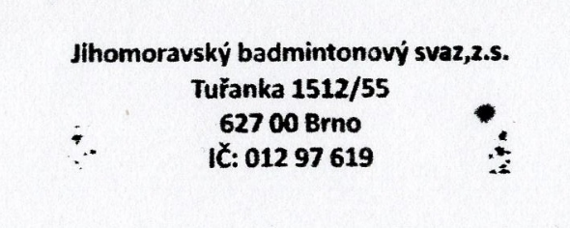
 |  |  | JAN TOMEK |  |  |  |  |  |  |  | Jana Nezvalová
 |  |  | Jméno odpovědné osoby |  |  |  |  |  |  |  | Jméno odpovědné osoby

 |  |  | Podpis odpovědné osoby |  |  |  |  |  |  |  | Podpis odpovědné osoby

V | BRNĚ |  | dne: | 2021-09-30 |  | V |  |  | Rosicích |  | dne: | 2022-10-09

